4
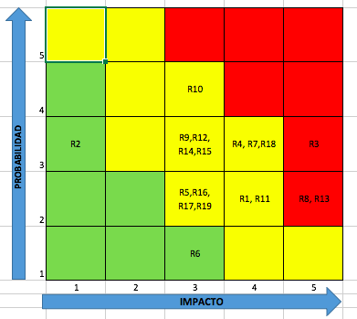
MATRIZ DE RIESGO
IDENTIFICACIÓN |  | ANÁLISIS |  | EVALUACIÓN | TRATAMIENTO
N | EVENTO ADVERSO | P | I |  | DECISIÓN | ACCIONES | INDICADORES
R1 | La aplicación no abre | 2 | 4 | 8
R2 | Que no se complete el registro | 3 | 1 | 3
R3 | Que se dañe el servidor | 3 | 5 | 15 | Acción inmediata | Remplazar servidor | Calidad del servidor
R4 | Login no funciona por actualización | 3 | 4 | 12
R5 | Base de datos vacía | 2 | 3 | 6
R6 | No se puede agregar recetas | 1 | 3 | 3
R7 | Base de datos sin conexión | 3 | 4 | 12
R8 | Perdida de recetas de usuario | 2 | 5 | 10 | Acción inmediata | Pruebas de escritorio al servidor | Numero de pruebas
R9 | Demora en respuesta de solicitud | 3 | 3 | 9
R10 | Login no esta programado | 4 | 3 | 12
R11 | Recetas inexistentes | 2 | 4 | 8
R12 | Desconocimiento del proceso | 3 | 3 | 9
R13 | La aplicación es muy pesada | 2 | 4 | 8 | Acción a mediano plazo | Información precisa, bajo consumo en GBs | Depuración de información
R14 | Interpretación inadecuada | 3 | 3 | 9
R15 | Botón de esta tarea no funciona | 3 | 3 | 9
R16 | Desconocimiento del proceso | 2 | 3 | 6
R17 | No se cuenta con personal calificado | 2 | 3 | 6
R18 | Demora en reporte | 3 | 4 | 12
R19 | Desconocimiento del proceso | 2 | 3 | 6

